상품제안서
pd2.0 고속충전 회전형 2타입 동시사용 2in1 도킹배터리 고속 충전기 보조배터리 도킹형배터리 d032 | 상품코드: F30043

 |  |  |  |  |  |  | 02-412-0044 | www.easy1.co.kr
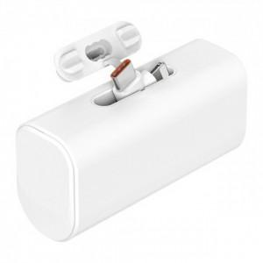

【상세/제작정보】 | <p><span style="font-size: 12pt;"><b>* 배송비- 한박스 100개 / 6000원별도</b></span></p>

【인쇄/포장옵션】 | 레이저, 풀칼라, 개별인쇄 / 포장지포장

【공급단가】 | 수량 | 100~ | 300~ | 500~ | 1,000~ | 3,000~
*VAT별도 | 단가 | 7,630원 | 7,500원 | 7,310원 | 7,190원 | 7,000원

【상품 URL】 | https://dev.easy1.co.kr:443/src/goods_detail.php?gdno=30043

